Sheet1
中山大学附属第一医院窗口钢化玻璃、玻璃门采购与安装项目报价单
序号 | 产品名称 | 规格/型号 | 单位 | 数量 | 单价（元） | 总价（元） | 现场图片 | 备注
1 | 钢化玻璃 | 1800mm*1000mm，5厘真空钢化玻璃 | 块 | 1 |  |  | 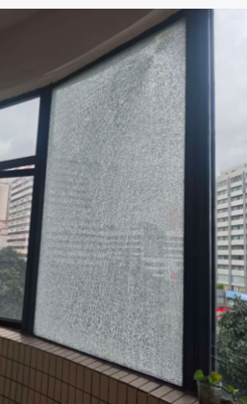 | 5楼外墙玻璃
2 | 钢化玻璃 | 1800mm*1000mm，5厘真空钢化玻璃 | 块 | 1 |  |  | 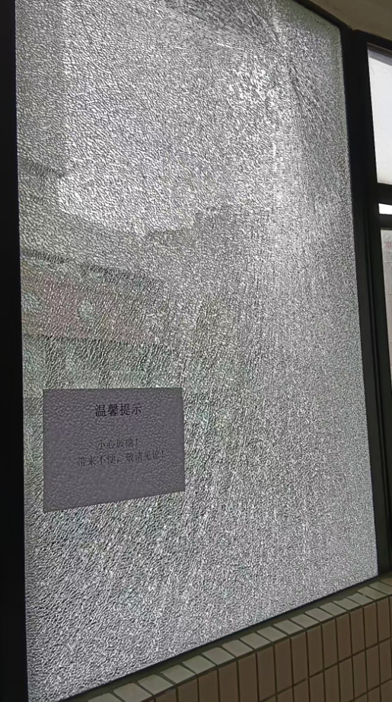 | 6楼外墙玻璃
3 | 钢化玻璃 | 2050mm*1000mm，5厘真空钢化玻璃 | 块 | 1 |  |  | 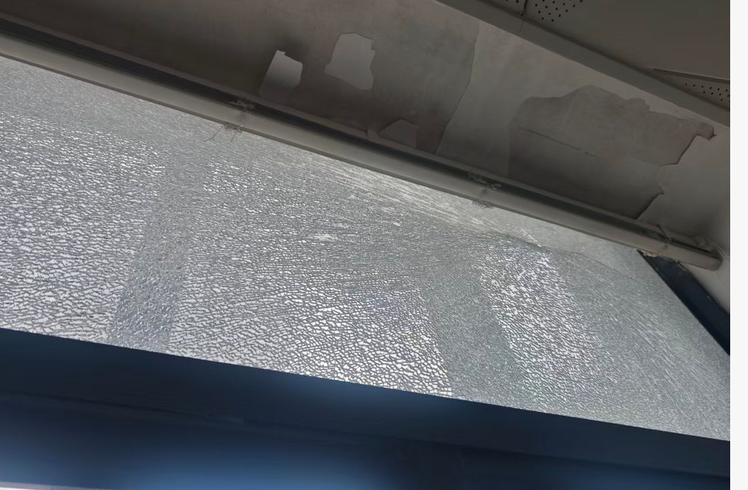 | 14楼外墙玻璃
4 | 定制钢化玻璃门 | 2300mmx900mm， 12厘钢化玻璃 （含304不锈钢加厚拉手一个、304不锈钢加厚上下夹两个、不锈钢拉丝地锁一个） | 扇 | 1 |  |  | 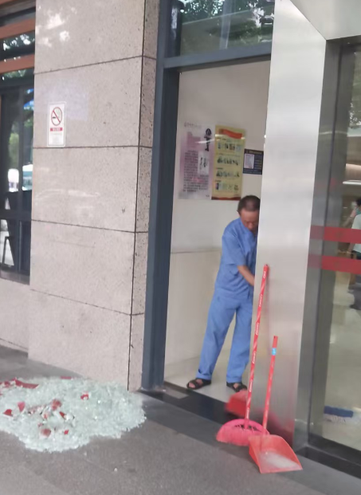 | 妇科生殖中心（1楼）
合计（小写RMB）： |  | 0
合计（大写RMB）： |  | RMB0
备注：报价为包安装的总价，为报价人完成采购项目全部义务的总价格，包括但不限于运输费、保险费、装卸费、安装调试费用、税费以及售后服务费用等全部费用；货期：在接到院方送货通知后7天内安装完毕；质保期：一年，自验收签字交付之日起计算。

项目名称：窗口钢化玻璃、玻璃门采购与安装项目报价单
报价单位： （加盖公章）
联 系 人：
电 话：
日 期：

